Planta da Rede
PLANTA DE REDE - PixelArt x Estúdio Forma
Ambiente Windows | Ambiente macOS
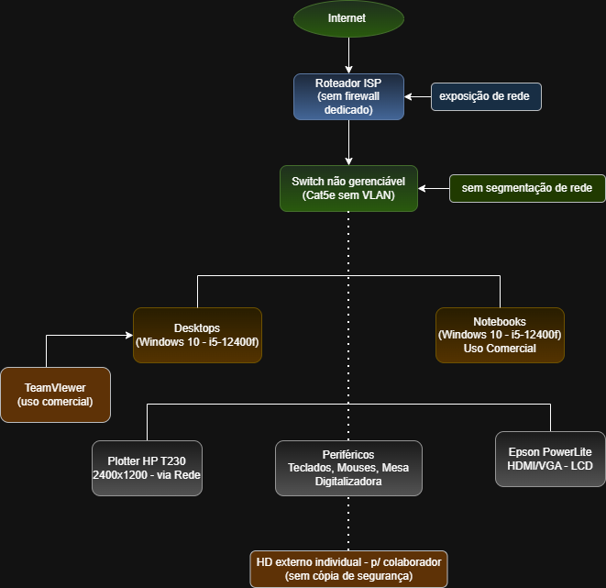
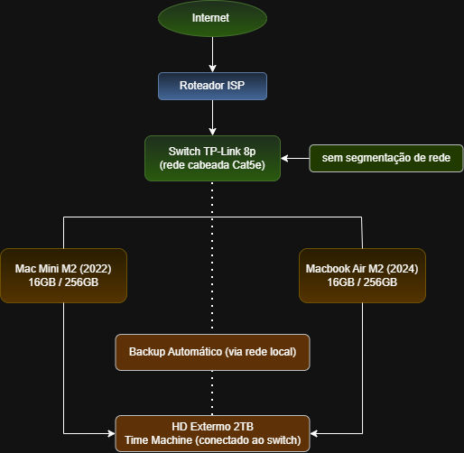

Topologia: Demonstração do ambiente windows encontrado antes da migração | Topologia: Demonstração do ambiente macOS apresentado depois da migração

